Лист1
 | Тестирование формы авторизации пользователя в системе дистанционного обучения Mirapolis LMS
# | Предусловие | Ожидаемый результат | Фактический результат
1 | Открыть страницу https://lmslite47vr.demo.mirapolis.ru/mira в брузере Chrome | Страница открывается и выглядит следующим образом | Совпадает с ожидаемым
 |  | 
 | Тестирование
 | Проверить, что заголовок открывшийся страницы называется "Авторизация" | Заголовок "Авторизация" | Совпадает с ожидаемым

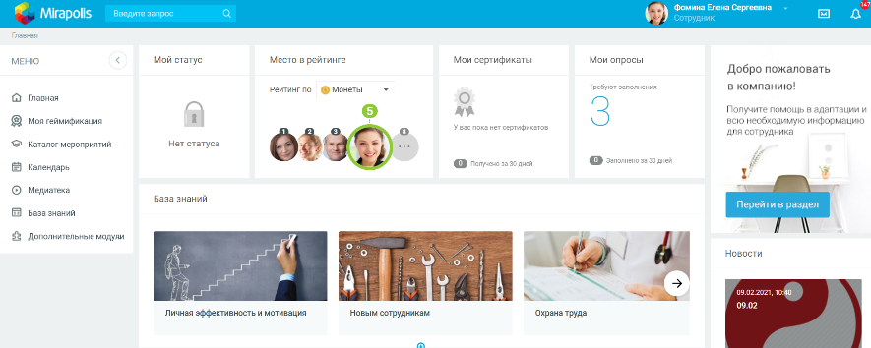
 | Позитивный сценарий - данные верны | Авторизация в системе, | Совпадает с ожидаемым
 | Ввести в форму регистрации пользователя
 | Логин: fominaelena
 | Пароль: 1P73BP4Z
 | и нажать кнопку "Войти"

 | После прохождения авторизации
 | Выйти из системы
 | Нажать на изображение пользователя в правом верхнем углу
 | Выбрать из выпадающего списка опцию "Выйти" и нажать на нее

 | Негативный сценарий - неверный пароль | Авторизация не проходит. Повторно отображается окно авторизации с пустыми полями | Совпадает с ожидаемым
 | Ввести в форму регистрации пользователя
 | Логин: fominaelena
 | Пароль: 1P73BP4Z1P73BP4Z
 | и нажать кнопку "Войти"

 | Негативный сценарий - неверный логин | Авторизация не проходит. Повторно отображается окно авторизации с пустыми полями | Совпадает с ожидаемым
 | Ввести в форму регистрации пользователя
 | Логин: fominaelenafominaelena
 | Пароль: 1P73BP4Z
 | и нажать кнопку "Войти"

 | Негативный сценарий - слишком длинный логин | Авторизация не проходит. Повторно отображается окно авторизации с пустыми полями | Совпадает с ожидаемым
 | Ввести в форму регистрации пользователя
 | Логин: строка fominaelena увеличенная с 100 раз
 | Пароль: 1P73BP4Z
 | и нажать кнопку "Войти"

 | Негативный сценарий - слишком длинный пароль | Авторизация не проходит. Повторно отображается окно авторизации с пустыми полями | Совпадает с ожидаемым
 | Ввести в форму регистрации пользователя
 | Логин: fominaelena
 | Пароль: 1P73BP4Z увеличенный с 100 раз
 | и нажать кнопку "Войти"

 | Негативный сценарий - поле пароля пусто | Авторизация не проходит. Повторно отображается окно авторизации с пустыми полями | Совпадает с ожидаемым
 | Ввести в форму регистрации пользователя
 | Логин: fominaelena
 | Пароль:
 | и нажать кнопку "Войти"

 | Негативный сценарий - поле логина пусто | Авторизация не проходит. Повторно отображается окно авторизации с пустыми полями | Совпадает с ожидаемым
 | Ввести в форму регистрации пользователя
 | Логин:
 | Пароль: 1P73BP4Z
 | и нажать кнопку "Войти"


 | Негативный сценарий - пробелы в поле логина, после самого логина | Авторизация не проходит. Повторно отображается окно авторизации с пустыми полями | Не совпадает с ожидаемым. Авторизация успешна | В задании информации про это нет, возможен баг
 | Ввести в форму регистрации пользователя
 | Логин: "fominaelena "
 | Пароль: 1P73BP4Z
 | и нажать кнопку "Войти"

 | Негативный сценарий - пробелы в поле пароля, после самого пароля | Авторизация не проходит. Повторно отображается окно авторизации с пустыми полями | Не совпадает с ожидаемым. Авторизация успешна | В задании информации про это нет, возможен баг
 | Ввести в форму регистрации пользователя
 | Логин: fominaelena
 | Пароль: "1P73BP4Z "
 | и нажать кнопку "Войти"

 | Негативный сценарий - пробелы в поле логина, перед самим логином | Авторизация не проходит. Повторно отображается окно авторизации с пустыми полями | Не совпадает с ожидаемым. Авторизация успешна | В задании информации про это нет, возможен баг
 | Ввести в форму регистрации пользователя
 | Логин: " fominaelena"
 | Пароль: 1P73BP4Z
 | и нажать кнопку "Войти"

 | Негативный сценарий - пробелы в поле пароля, перед самим паролем | Авторизация не проходит. Повторно отображается окно авторизации с пустыми полями | Не совпадает с ожидаемым. Авторизация успешна | В задании информации про это нет, возможен баг
 | Ввести в форму регистрации пользователя
 | Логин: fominaelena
 | Пароль: " 1P73BP4Z"
 | и нажать кнопку "Войти"

 | Негативный сценарий - непечатуемые символы в поле логина | Авторизация не проходит. Повторно отображается окно авторизации с пустыми полями | Не совпадает с ожидаемым. Авторизация успешна | В задании информации про это нет, возможен баг
 | Ввести в форму регистрации пользователя
 | Логин: fominaelena + "\u003"
 | Пароль: 1P73BP4Z
 | и нажать кнопку "Войти"

 | Негативный сценарий - непечатуемые символы в поле пароля | Авторизация не проходит. Повторно отображается окно авторизации с пустыми полями | Не совпадает с ожидаемым. Авторизация успешна | В задании информации про это нет, возможен баг
 | Ввести в форму регистрации пользователя
 | Логин: fominaelena
 | Пароль: 1P73BP4Z + "\u003"
 | и нажать кнопку "Войти"

